GFPI-F-147-Formato Bitácora
 |  |  |  |  | Código: GFPI-F-147
 |  |  |  |  | Versión: 04
PROCESO
GESTIÓN DE FORMACIÓN PROFESIONAL INTEGRAL
NOMBRE DEL FORMATO
FORMATO BITÁCORA DE SEGUIMIENTO ETAPA PRODUCTIVA
CLASIFICACIÓN DE LA INFORMACIÓN
x
Pública |  | Pública Clasificada |  | Pública Reservada

Nombre de la persona con rol de aprendiz | Tipo de documento | Número de identificación | Teléfono de contacto | Correo electrónico institucional | Correo electrónico personal
Raúl Andrés Vélez Cano | C.C | 1027802491 | 3004580887 | raulandresvelezcano@gmail.com | raulandresvelezcano@gmail.com

Número de grupo |  |  | Programa de formación
3109026 |  |  | Técnico en programación de software

Nombre de la empresa, ente u organización donde está realizando la etapa productiva |  | NIT | Bitácora N° | Período a reportar
IT Globers |  | 900 805 138 | 1 | Desde 17/07/2025 hasta 31/07/2025

Nombre del Ente Coformador (jefe inmediato/responsable/supervisor) |  | Cargo del Ente Coformador | Teléfono de contacto | Correo electrónico
Sebastian Ramirez Herrera |  | Frontend Developer Senior | 3168700967 | sebastian.ramirez@itglobers.com

Datos de la persona con rol de instructor de seguimiento
Nombre de la persona con rol de instructor de seguimiento: | Frezia Alarca |  | Correo electrónico: | fbalarca@sena.edu.co

 | Seleccione con una "X" el tipo de alternativa de etapa productiva que está realizando, teniendo en cuenta el subtipo al cual pertenece si es el caso:
ALTERNATIVA DE ETAPA PRODUCTIVA | SUBTIPO DE ALTERNATIVA |  | ALTERNATIVA DE ETAPA PRODUCTIVA | SUBTIPO DE ALTERNATIVA
 | Sena - Empresa |  |  | Apoyo a una unidad productiva familiar
 | Sena Proveedor Sena |  |  | De apoyo a una institución estatal nacional, territorial, o a una ONG, o a una entidad sin ánimo de lucro.
 | Producción de Centros |  | CONTRATO VÍNCULO FORMATIVO*
PROYECTO PRODUCTIVO | Proyecto productivo bajo enfoque empresarial o de investigación, desarrollo e innovación I+D+i |  | *De acuerdo a la Resolución 623 de 2020, emanada por el Mintrabajo, pasantía se denomina vínculo formativo. | Asesoría a pymes
 | Proyectos Ruta Emprendedora SENA |  |  | Vínculo formativo prácticas en la economia popular y/o campesina
 | Proyecto productivo prácticas en la economia popular y/o campesina |  |  | Contrato de aprendizaje (regular) | x
 | Proyecto productivo a través de convocatorias SENNOVA |  | CONTRATO DE APRENDIZAJE | Contrato de aprendizaje a través de convocatorias SENNOVA
 | Monitoría (regular) |  |  | Contrato de aprendizaje por medio de prácticas en la economia popular y/o campesina
MONITORÍA | Monitoría a través de convocatorias SENNOVA |  | VÍNCULO LABORAL | Vínculo laboral (regular)
 | Otra |  |  | Vínculo laboral por medio de prácticas en la economia popular y/o campesina

DESCRIPCIÓN | DE LA ACTIVIDAD | FECHA DE INICIO | FECHA DE FIN | EVIDENCIA DE CUMPLIMIENTO (Indique si corresponde a un documento, proceso, producto, entregable u otro) | OBSERVACIONES, INASISTENCIAS, DIFICULTADES PRESENTADAS
(Ingrese cuantas filas | sean necesarias) |  |  | En anexo puede fortalecer la evidencia si es el caso. | Y/O COMENTARIOS REALIZADOS POR LAS PERSONAS CON ROL DE: APRENDIZ Y/O JEFE INMEDIATO
Solicité y esperé el correo para acceder a la plataforma de la empresa. |  | 2025-07-17 | 2025-07-18 | 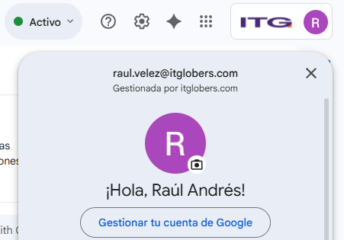 | Solicité el correo para tener acceso a la plataforma que usan para asignar tareas, dar informaciones, hacer reuniones y todo lo relacionado con el entorno laboral.

Recibí las credenciales de mi correo empresarial y gestioné mi cuenta en la plataforma. |  | 2025-07-18 | 2025-07-18 | 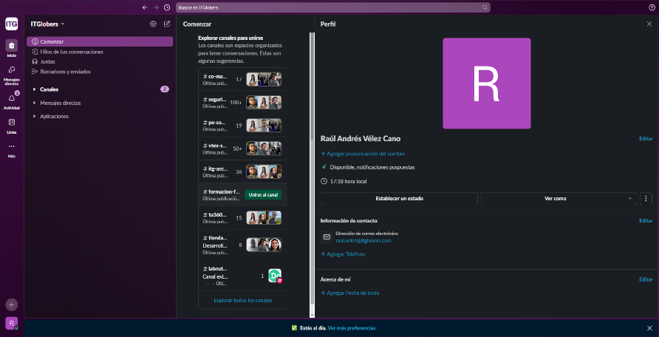 | Una vez obtenidas las credenciales, realicé el primer acceso a la plataforma, verifiqué la configuración inicial de seguridad y validé la correcta sincronización de mi información.

Consulté sobre la asignación de mi líder de etapa práctica. |  | 2025-07-21 | 2025-07-21 |  | Realicé la consulta correspondiente para identificar a la persona encargada de ejercer el rol de líder de mi etapa productiva en la empresa, con el objetivo de contar con una referencia clara para el acompañamiento y validación de las actividades durante mi proceso de práctica. La solicitud fue comunicada de manera directa al personal responsable, y recibí confirmación respecto a la persona asignada para dicho rol.

Recibí una invitación a una reunión por Google Meet. |  | 2025-07-21 | 2025-07-21 | 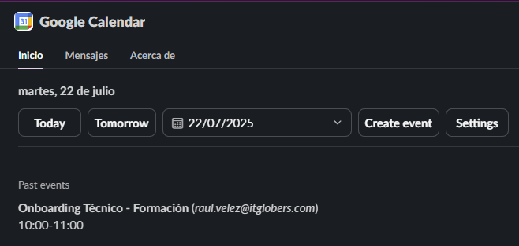 | Recibí la invitación al Onboarding técnico de mi lider de etapa práctica.

Asistí a la reunión donde recibí información sobre mi etapa práctica. |  | 2025-07-22 | 2025-07-22 | 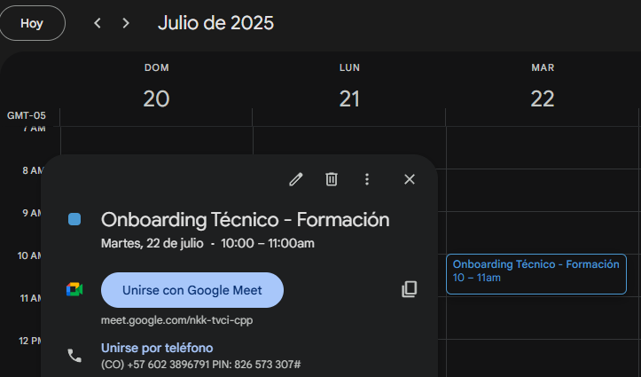 | En la reunión se socializó la forma de trabajar y las tareas que iba a realizar durante en mi etapa práctica, en esta reunión participo mi jefe inmediato y 1 aprendiz SENA más. Se comentó que iba a realizar diferentes cursos en la plataforma Platzi, dichos cursos están relacionados directamente con mi area de estudio, dichos cursos tienen como objetivo aumentar mi conocimiento y obtener capacidad de participar activamente en la empresa.

Recibí las credenciales de la cuenta de Platzi para realizar los cursos. |  | 2025-07-22 | 2025-07-22 | 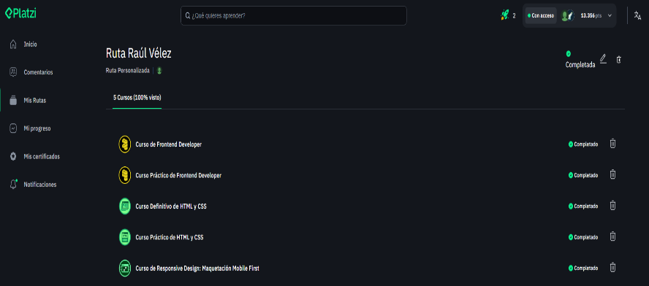 | Accedí a la plataforma de cursos para empezar con mi tarea asignada

Empecé el primer curso asignado por mi líder de prácticas en mi lista de cursos y fechas de entraga. |  | 2025-07-22 | 2025-07-22 | 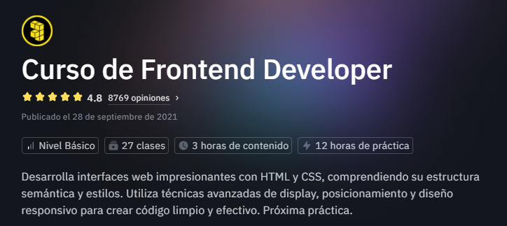 | Inicié el primer curso propuesto por mi líder de práctica, un curso bastante interesante y útil sobre HTML Y CSS.

Terminé el primer curso Frontend Developer |  | 2025-07-23 | 2025-07-23 | Link repositorio : https://github.com/Exitium330/Cursos_Platzi_Raul/tree/main/Curso%20Frontend%20Developer | Finalicé el pirmer curso y lo subí a un repositorio de github, esto como evidencia para mi lider de práctica. Ahí se puede evidenciar todos los archivos y lineas de codigo creadas durante el curso.

Asistí a la reunión de los miercoles con mi lider de prácticas y otros aprendices. |  | 2025-07-23 | 2025-07-23 | 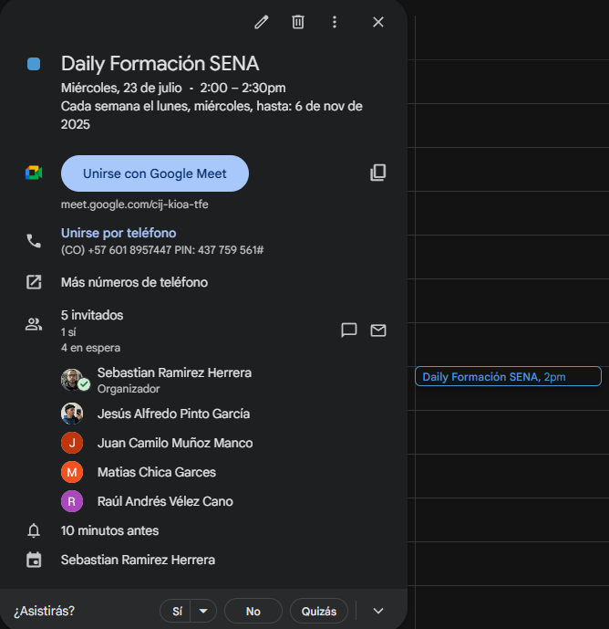 | En esta reunión se revisaron avances en los cursos y se resolvieron dudas sobre dichos cursos y tambien sobre temas de la empresa.

Empecé el segundo curso, Curso práctico de Frontend Developer. |  | 2025-07-23 | 2025-07-23 | 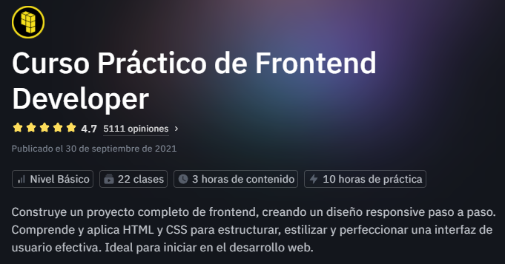 | Empecé el segundo curso donde se ponia en acción todo lo visto en el primero, llevando la teoria a un proyecto Frontend real.

Contunué el curso práctico de Frontend Developer. |  | 2025-07-24 | 2025-07-24 | 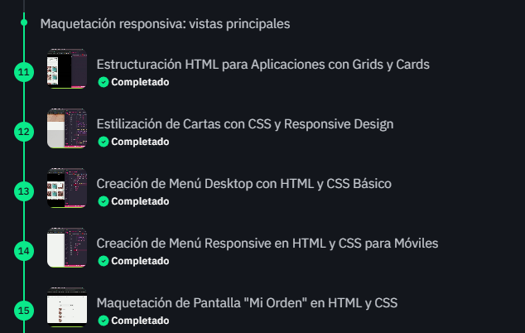 | Avancé en el curso y continué viendo clases y resolviendo los temas propuestos durante toda la jornada.

Termine el segundo curso, Curso práctico de Frontend Developer. |  | 2025-07-25 | 2025-07-25 | Link repositorio : https://github.com/Exitium330/Cursos_Platzi_Raul/tree/main/Frontend%20developer-1 | Finalicé el segundo curso, este fue mucho mas completo que el primero ya que se utilizaron los conocimientos basicos en un proyecto visual real. En el repositorio se pueden encontrar todos los archivos utlizados y código. Ahí subiré todos los cursos que complete.

Asistí a la reunión de todos los viernes con mi líder de etapa práctica y otros aprendices. |  | 2025-07-25 | 2025-07-25 | 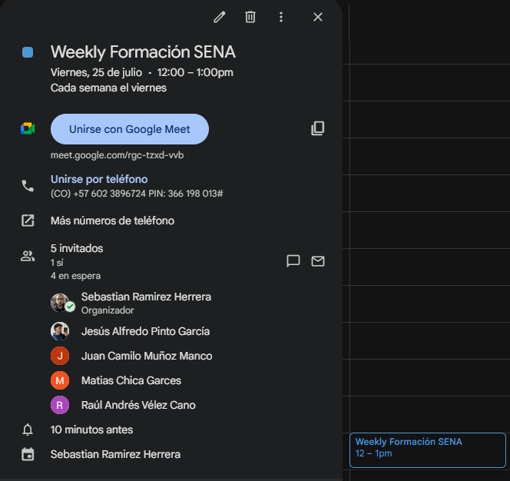 | En esta reunión se revisa el cumplimiento de las fechas propuestas para cada curso y se resuelven dudas sobre dichos cursos y temas de la empresa.

Empecé el tercer curso definitivo HTML Y CSS. |  | 2025-07-25 | 2025-07-25 | 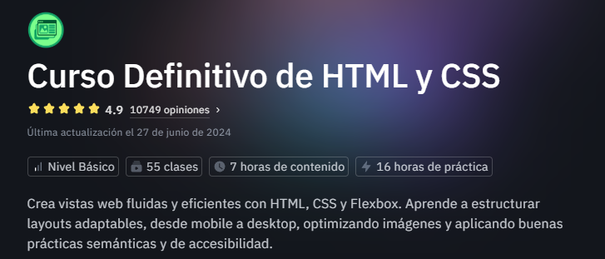 | Inicié el tercer curso de HTML Y CSS definitivo, trabajé lo que quedaba de la jornada en el, este curso es mas extenso que los anteriores.

Terminé el tercer curso de HTML Y CSS definitvo. |  | 2025-07-28 | 2025-07-28 | Link repositorio: https://github.com/Exitium330/Cursos_Platzi_Raul/tree/main/Curso%20definitivo%20html%20y%20css | Este curso abordó con mas profundidad HTML Y CSS, se trabajaron diferentes formas de llegar a un mismo resultado manteniendo buenas prácticas y se realizo un gran repaso del curso anterior.

Inicié el cuarto curso, Práctico de HTML Y CSS. |  | 2025-07-28 | 2025-07-28 | 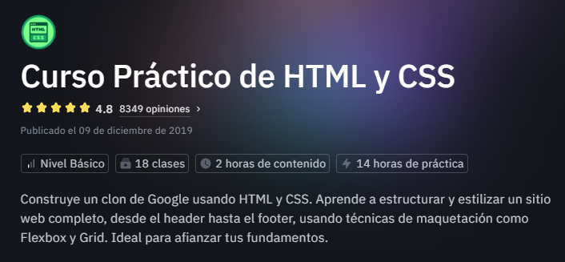 | En este curso se propuso hacer un clon de la pagina principal de Google.com

Asistí a la reunión de todos los lunes con mi líder de prácticas y otros aprendices. |  | 2025-07-28 | 2025-07-28 | 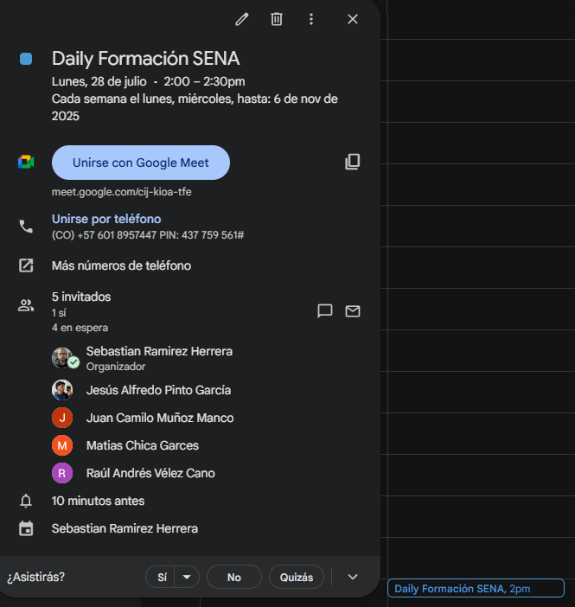 | En esta reunión resolvieron dudas sobre cursos y la empresa, tambien se proponen metas y se actualizan fechas y entregas.

Terminé el cuarto curso, Práctico de HTML Y CSS |  | 2025-07-28 | 2025-07-28 | Link repositorio: https://github.com/Exitium330/Cursos_Platzi_Raul/tree/main/Curso%20Practico%20HTML%20Y%20CSS | En este curso se realizo una copia de Google.com, usando todo lo visto en cursos pasados, llevando el conocimiento a un proyecto visual real.

Inicié el quinto curso, Responsive Design: Mobile First |  | 2025-07-29 | 2025-07-29 | 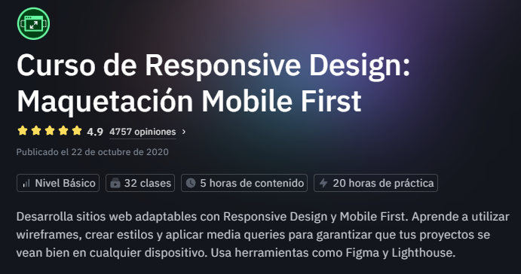 | En este curso se llevará a cabo un diseño web enfocado en responsividad, la meta es crear una maquetación para celulares sin importar el tamaño la interfaz debe ajustarse.

Continué el quinto curso, Responsive Design: Mobile First |  | 2025-07-30 | 2025-07-30 | 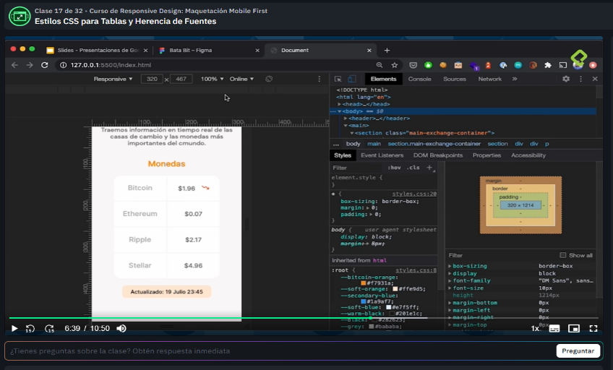 | Este curso esta llevando una forma de diseñar y construir una interfaz web responsiva pensada principalmente para celulares sin importar su tamaño, todo esto usando la metodología BEM.

 | Decreto 055 de 2015, por el cual se reglamenta la afiliación de estudiantes al Sistema General de Riesgos Laborales y se dictan otras disposiciones
Este espacio debe ser siempre diligenciado.
Artículo 11. Obligaciones de la institución de educación. Corresponde a las instituciones de educación a las que pertenezcan los estudiantes, que deban ser afiliados al Sistema General de Riesgos Laborales de conformidad
con el presente decreto:
1. Revisar periódicamente que el estudiante en práctica desarrolle labores relacionadas exclusivamente con su programa de formación o educación, que ameritaron su afiliación al Sistema General de Riesgos Laborales.
2. Verificar que el espacio de práctica cuente con los elementos de protección personal apropiados según el riesgo ocupacional.
¿La persona con rol de aprendiz se encuentra afiliado a la ARL? | Indique el nivel de riesgo actual | ¿El nivel de riesgo de la ARL corresponde a las actividades que desarrolla la persona con rol de aprendiz en la empresa? | SI | ¿La persona con rol de aprendiz cuenta con los elementos de protección personal (EPP), requeridos para desarrollar su etapa productiva? | SI
SI | 1

 |  | Persona con rol de aprendiz: recuerde diligenciar completamente el formato bitácora y entregarlo o subirlo al espacio asignado para este

 |  |  |  | 2025-07-31
Firma de la persona con rol de aprendiz |  |  |  | Fecha entrega bitácora

 | Firma de la persona con rol de instructor de seguimiento |  |  | Firma de la persona con rol de jefe inmediato
Nota: Los datos proporcionados serán tratados de acuerdo con la Política de Tratamiento de Datos Personales del SENA y a la Ley 1581 de 2012

Anexo: Es opcional relacionar evidencia fotográfica de las actividades desarrolladas
(No aplica documentos de la empresa u otros aspectos sensibles)

